상품제안서
CJ 현명한선택 11S호 / 쇼핑백동봉 | 상품코드: F21073

 |  |  |  |  |  |  | 02-412-0044 | www.easy1.co.kr
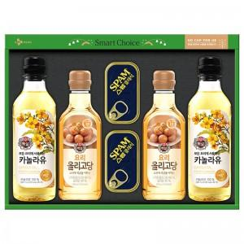

【상세/제작정보】 | ※기본 라벨지 스티커로 진행되며, 다른 소재의 스티커 희망시 별도 문의바랍니다. -라벨지 크기 : 약 99.7 * 67.7mm

【인쇄/포장옵션】 | 스티커 / 포장불가능

【공급단가】 | 수량 | 30~ | 50~ | 100~ | 300~ | 500~
*VAT별도 | 단가 | 21,120원 | 20,620원 | 20,290원 | 19,800원 | 18,970원

【상품 URL】 | https://easy1.co.kr:443/src/goods_detail.php?gdno=21073

